현장사진
 | 현 장 사 진 |  | 점검일자입력 형식: 0/0
가설공사 |  | 가설공사
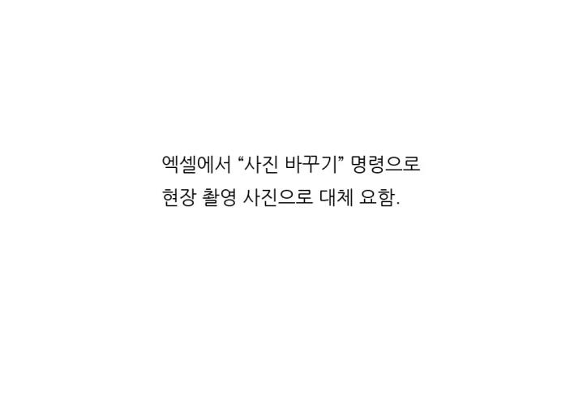

가설공사 |  | 가설공사

가설공사 |  | 가설공사

